Sheet1
一時支援金 給付対象判定シート |  |  |  |  |  | ■給付要件 | 参考URL | https://ichijishienkin.go.jp/assets/files/leaflet.pdf
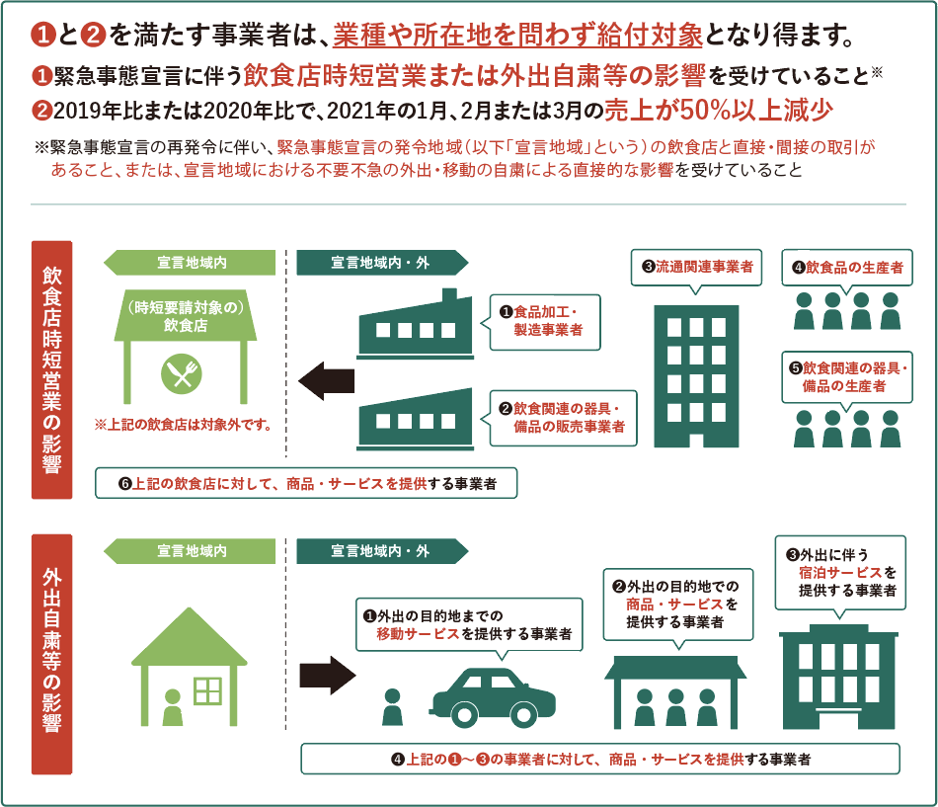
※売上がない場合は、0「ゼロ」を入れてください。 |  |  |  |  | 単位：円
売上高 | 2019年 | 2020年 | 2021年 | 判定結果
 |  |  |  | 対2019 | 対2020
1月 | 1,800 | 1,000 | 1,000 | 対象外 | 対象外
2月 | 2,000 | 1,000 | 1,000 | 対象 | 対象外
3月 |  | 1,000 | 1,000 | 対象外 | 対象外

判定結果に「対象」がある場合は、一時支援金の対象になる場合があります。
売上高以外にも給付条件がございますので、上記判定で対象になっても給付対象外になる場合がございます。

シートの使い方
１，2021年1月から3月の売上を入力(必ず入力してください）
２，2020年１月から３月の売上を入力
３，対象が1ケ月でもあれば該当
４，該当しない場合には2019年１月から3月の売上入力
５，該当月が判定にあれば対象になることもあります

